Sheet1
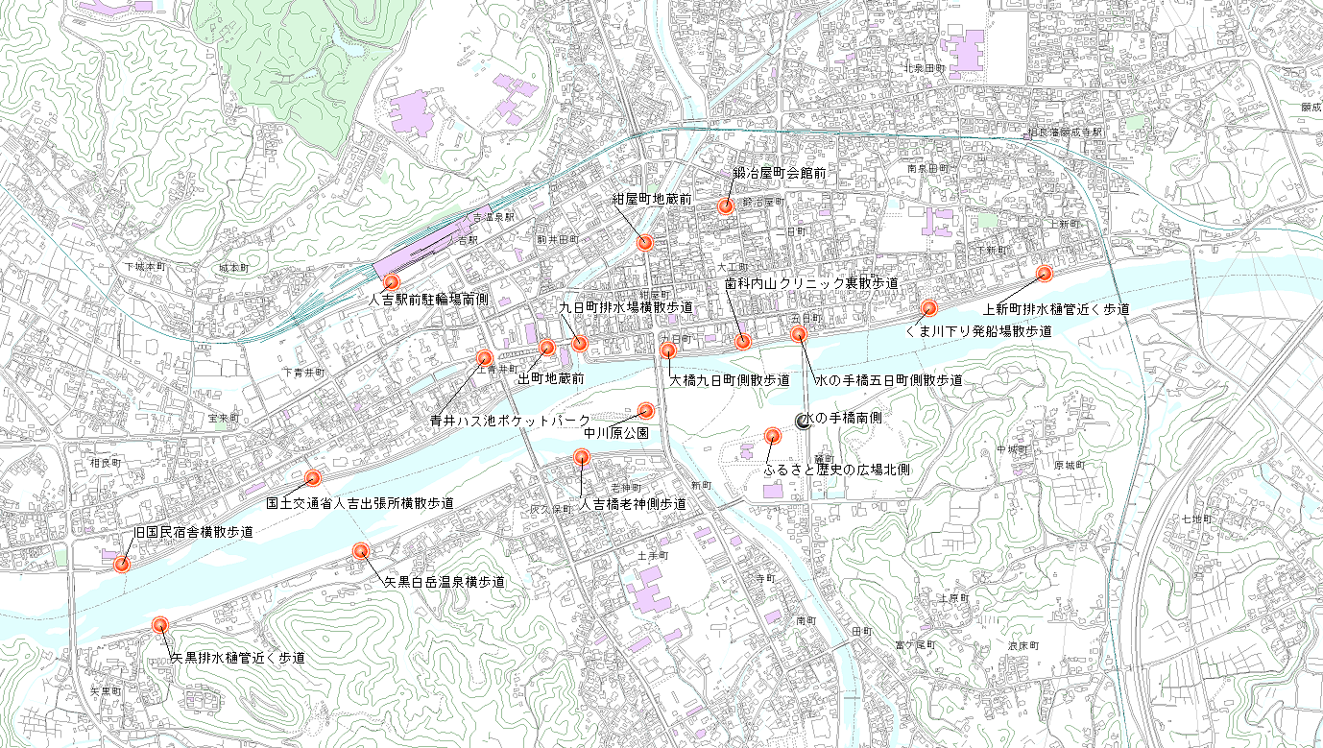
ごみ袋・ほうき置き場、ごみ収集場所
旧
矢黒白岳温泉横歩道
矢黒排水樋管近く歩道
くまりば横散歩道
人吉橋老神側歩道
ふるさと歴史の広場北側
中川原公園
大橋九日町側散歩道
水の手橋五日町側散歩道
内山クリニック歯科裏散歩道
上新町排水樋管近く歩道
紺屋町地蔵前
鍛冶屋町会館前
青井ハス池ポケットパーク
出町地蔵前
旧国土交通省人吉出張所横散歩道
人吉駅前駐輪場南側
くま川下り発船場散歩道
水の手橋南側
九日町排水場横散歩道

